Plantilla
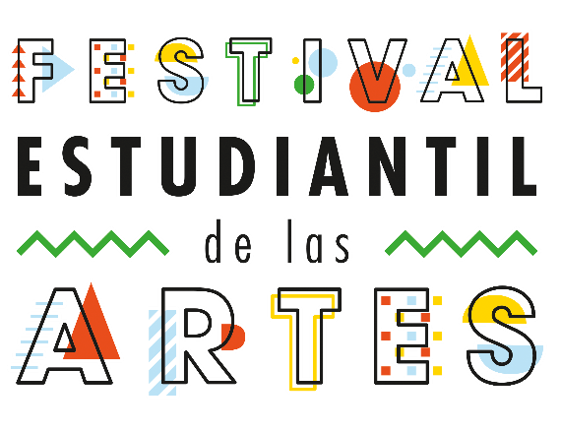
Ficha de Catalogación para los Recursos Educativos publicados en EducaTico -Versión 2- Notas: Cada campo cuenta con una guía para su mejor comprensión, además, se incluyen hojas o pestañas con las categorías de los campos solicitados.
Título | Descripción breve (50 caracteres) | Autor | Materia | Nivel | Usuario | Idioma | Derechos de uso | Tipo de contenido | Tipo de recurso educativo | Temática | Links a recurso externo | Imagen portada | Palabras Clave | Fecha de publicación | Recurso relacionado | ENLACE LISTO
Festival Estudiantil de las Artes | El Festival Estudiantil de las Artes constituye un programa nacional artístico que promueve la identidad, convivencia y permanencia del estudiantado en el sistema educativo. El programa aporta, desde un marco de derechos humanos, a la educación integral de la población estudiantil matriculada en primaria y en secundaria. Además, potencia, desde la creación artística, los procesos de enseñanza – aprendizaje, las habilidades para la vida y permite la incorporación de valores y conductas favorables a la convivencia y construcción de una cultura de paz. | DRTE-VIDA ESTUDIANTIL | Todas | I,II,III Educación diversificada | Docentes, Padres y estudiantes | español | CC-BY-NC-SA | Enlace | TC6 | Ciencias Sociales-Grupos Sociales | http://mep.go.cr/festival-estudiantil-artes |  | agenda estudiantil, festival estudiantil de las Artes, FEA,

